Bags, Improvments
*ЛК - личный кабинет
* Ссылки не кликабельны, т.к. вставлены внутрь ячейки
Тип | Severity | Модуль | Название | Краткое описание
Баг | Minor | Раздел "Почему так удобно брать кредит у нас" | Орфографическая ошибка в разделе "Почему так удобно брать кредит у нас" | В блоке “Быстро и круглосуточно” пропущена буква “д” в слове “секун”.
Баг | Minor | Раздел "Почему так удобно брать кредит у нас" | Не соответствуют размеры элементов в блоке ""Почему так удобно брать кредит у нас"" | Размеры элементов "Автопродление кредита при оплате процентов" и "Быстро и круглосуточно" отличаются от остальных по высоте: 599*127,75рх. У других элементов этого блока высота 146,94рх.
Баг | Minor | Раздел "Почему так удобно брать кредит у нас" | В блоке "Почему так удобно брать кредит у нас" названия блоков выходят за границы элемента при ширине <359рх | "Автопродление" в заголовке "Автопродление кредита при оплате процентов" и "круглосуточно" в заголовке "Быстро и круглосуточно" выходят за границы элемента при ширине <359рх
Баг | Minor | Раздел "ВСЁ МАКСИМАЛЬНО ПРОСТО, БЫСТРО И БЕЗОПАСНО" | Не соответствует мин/макс сумма займа в калькуляторе займа и в разделе "ВСЁ МАКСИМАЛЬНО ПРОСТО, БЫСТРО И БЕЗОПАСНО" | Согласно калькулятору мин сумма займа 1 000 руб., макс. сумма 15 000 руб. Под калькулятором в разделе "ВСЁ МАКСИМАЛЬНО ПРОСТО, БЫСТРО И БЕЗОПАСНО" указано, что мин. сумма займа 5 000 руб., максимальная 30 000 руб.
Баг | Trivial | Раздел "ВСЁ МАКСИМАЛЬНО ПРОСТО, БЫСТРО И БЕЗОПАСНО" | Вторая строка подписи иконки пролонгации займа начинается с заглавной буквы в разделе "ВСЁ МАКСИМАЛЬНО ПРОСТО, БЫСТРО И БЕЗОПАСНО" | "От 5 до 30 дней Возможность продления" Если это единое предожение, "Возможность" надо писать со строковой буквы "в": "возможность".
Баг | Blocker | Раздел "Частые вопросы" | Не активны кнопки "Подробнее" в блоке "Частые вопросы" на главной странице сайта | Кнопки должны вести на страницу, которая позволит пользователю ответить на его вопросы. Кнопки не активны, потому что к ним не привязаны ссылки.
Баг | Minor | Раздел "Частые вопросы" | В карточке "Продлить кредит" в блоке "Частые вопросы" кнопка "Подробнее" смещена относительно других кнопок в этом блоке | В карточке "Продлить кредит" кнопка находится выше, чем в других карточках этого блока за счет того, что описание карточки содержит на одну строку меньше.
Баг | Minor | Хэдер | Опечатка в горизонтальном меню "Документы" при ширине экрана 1368px и более | Опечатка в названии раздела меню “Докурменты”
Баг | Minor | Хэдер | Смещение горизонтального меню вправо и исчезновение контактных данных при ширине окна от 1368px до 1599px. | Гамбургер меню трансформируется в горизонтальное меню и смещается вправо, при этом исчезают контактные данные компании
Баг | Minor | Хэдер | Иконка личного кабинета содержит цифру 1 при первичном посещении сайта при ширине экрана меньше 1368px | В правом верхнем углу иконка личного кабинета имеет индекс “1”. Если пользователь впервые на сайте и не прошел аутентификацию, индикатора быть не должно.
Баг | Minor | Хэдер | Гамбургер меню открывается на весь экран при его активации при ширине окна <= 1367рх | Гамбургер меню раскрывается на весь экран и не отображает содержимое страницы на фоне. Пользователь видит логитип, 3 пункта меню, иконку ЛК и пустой белый экран.
Баг | Major | Хэдер | Пропадает иконка личного кабинета при ширине экрана >= 1368px | Пропадает иконка личного кабинета при ширине экрана >= 1368px
Баг | Major | Хэдер | Открытое гамбургер меню содержит неактивную иконку ЛК | Гамбургер меню вверху содержит некликабельную иконку ЛК (отсутствует ссылка на страницу ЛК).
Баг | Major | Хэдер | Некликабельный логотип в открытом гамбургер меню | Гамбургер меню вверху содержит некликабельный логотип “БАРЕНЦФИНАНС” (отсутствует ссылка на главную страницу).
Баг | Minor | Хэдер, футер | Логотип в хэдере и футере отличается по стилю, по расположению | На каждой странице отличается цветовое оформление логотипа компании: в хэдере “Ф” красная, в футере “Ф” серая. При различной ширине экрана меняется положение логотипа: <= 1023рх - по центру и в футере, и в хэдере, отсутствует “кредит онлайн” >=1021px, <=1367px - в хэдере по центру, в футере слева >= 1368px - слева и в футере, и в хэдере.
Баг | Blocker | Меню футера, хэдера | Не открываются страницы сайта_Ошибка 404 | Горизонтальное меню/гамбургер меню: Получить деньги , Погасить или продлить займ Горизонтальное меню: Докурменты Гамбургер меню: Документы Нижний колонтитул (футер): О компании, Юридическая информация, Контакты и реквизиты, Как получить кредит?а/>, Как погасить или продлить кредит?, 8 800 101 82 83 звонок бесплатный, vk.com/barentsfinans В файле "Все битые ссылки.htm" - содержится инф. о всех невалидных ссылках.
Улучшение | Улучшение | Меню футера, хэдера | Изменить страницу ошибки 404 | Для всех ссылок кроме 8 800 101 82 83 звонок бесплатный и vk.com/barentsfinans: цвет номера и пояснения ошибки плохо выделяются на фоне банера, частично сливаются. Для 8 800 101 82 83 звонок бесплатный и vk.com/barentsfinans возвращается необработанная ошибка. Если страница не найдена по какой-либо причине, страница с ошибкой: • должна быть оформлена в едином стиле для всех ссылок • не должна содержать технической информации • не должна выглядеть как обычная страница • должна выражать любезность к посетителям и желание помочь
Баг | Minor | Бизнес-месенджер | Не работает бизнес-месенджер при использовании его на планшете при горизонтальной ориентации экрана | Бизнес-месенджер просит поменять ориентацию экрана с горизонтальной на вертикальную. Для примера: 1024*600 рх.
Улучшение | Улучшение | Бизнес-месенджер | Добавить плейсхолдер для поля ввода номера телефона в бизнес-месенджер | В поле ввода номера телефона установить плейсхолдер типа “+7 (_ _ _) _ _ - _ _- _ _”. Сейчас минимальное кол-во символов 5. Если предполагается, что пользователь может указать только сотовый телефон, нужно ограничить границу 11 цифрами от 0 до 9 и символом "+".
Баг | Blocker | Вход в ЛК / регистрация | Отсутствует возможность регистрации пользователя | Есть только возможность "Войти"
Баг | Major | Вход в ЛК / регистрация | Отсутствует валидация для поля ввода номера телефона при входе в ЛК | Пользователь может ввести в поле ввода номера телефона любые символы, буквы, цифры, отсутствует граница по количеству.
Улучшение | Улучшение | Вход в ЛК / регистрация | Добавить плейсхолдер для поля ввода номера телефона при входе в ЛК | В поле ввода номера телефона установить плейсхолдер типа “+7 (_ _ _) _ _ - _ _- _ _”.
Баг | Critical | Вход в ЛК / регистрация | Отсутствует аутентификация | Система переходит со страницы "Вход в личный кабинет" на страницу https://bf-dev.ru/# при вводе тел.номера, которого нет в БД (НЕ зарегистрированный пользователь) Система не возвращает 401 ошибку.
Улучшение | Улучшение | Вход в ЛК / регистрация | Добавить подтверждение входа при помощи СМС/письма на эл.почту/2FA/OAuth | Вход при помощи только номера телефона не является безопасным, система хранит и обрабатывает sensitive data
Баг | Critical | Вход в ЛК / регистрация | Отсутствует защита от XSS-атак, SQL-атак | Поле ввода номера телефона в ЛК не защищено от аттак, можно внедрить вредоносный код
Баг | Minor | Калькулятор займа | Калькулятор для расчета суммы займа перекрывает баннер при ширине <=991рх | Калькулятор займа перекрывает рекламный банер при изменении ширины
Баг | Major | Калькулятор займа | В калькуляторе займа нельзя увеличить сумму/срок по клику на ползунок | При клике на ось справа от ползунка, он не перемещается. Если кликнуть слева на ось - перемещается.
Баг | Major | Калькулятор займа | Отсутствует возможность ввести в калькулятор займа сумму/срок | Система не допускает ручного ввода суммы займа и срока в рамках установленных лимитов
Улучшение | Улучшение | Калькулятор займа | Определять положение ползунка на осях "Какая сумма вам нужна?" и "На какой срок" в калькуляторе займа от значения 0 | Определение расстояния от начальной точки ползунка до выбранной пользователем рассчитывается от начального значения на оси (1 000 руб./7 дн.) Если пользователь выбирает займ на 15 дн. из 30, ползунок занимает примерно 1/3 оси. Визуально это вводит пользователя в заблуждение, 15 дн. это половина возможного срока займа, а не 1/3
Баг | Minor | Калькулятор займа | Не единообразное отображение сотых в сумме "К возврату" в калькуляторе займа | Сумма кредита может быть только целой. А сумма к возврату рассчитывается автоматически и содержит десятичный и сотый остаток.При этом, не все данные отображаются одинаково (если остаток с нулем на конце, нуль обрезается): 7 568,5 Р 7 568,52 Р
Улучшение | Улучшение | Калькулятор займа | Округлять сумму "К возврату" до целого числа | Если нет противоречий законодательству РФ.
Баг | Major | Калькулятор займа | В калькуляторе займа шаг у ползунка "На какой срок?" 2 дня | с 7 до 29 дня - шаг 2 дня, с 29 по 30 день - шаг 1 день.
Баг | Blocker | Калькулятор займа | В калькуляторе займа нет кнопки "Перейти к оформлению" или "Получить деньги" | Отсутствует реализация основного функционала сайта
Баг | Critical | Калькулятор займа | В калькуляторе займа нет соглашений, офферт и пр. | При оформлении займа пользователь должен ознакомиться с определенными договорами и правилами согласно законодательсву РФ
Баг | Critical | Политика конфиденциальности | Отсутствует сообщение об использовании файлов cookie | Сайт использует куки, необходимо предупреждать пользователя, чтобы не нарушать законодательство РФ
Баг | Critical | Консоль DevTools | Ошибки в консоли DevTools | При взаимодействии с сайтом консоль отображает ошибки, их быть не должно.
Баг | Minor | Документ HTML | Ошибки в разметке HTML | Список ошибок см. на листе "Ошибки HTML"
Баг | Critical | Футер | Клик по адресу эл. почты в футере не открывает почтовый клиент | Форма обратной связи не доступна, нет ссылки на почтовый клиент
Баг | Minor | Футер | Лишний тэг в меню футера "Частые вопросы:" | в названии ссылки “Как получить кредит?/а>" отображен излишний элемент “/а>"
Баг | Minor | Футер | Необработанная ошибка при переходе по ссылкам vk.com/barentsfinans в футере
Улучшение | Улучшение | Футер | Внести изменения в структуру футера | См. скрины ниже.

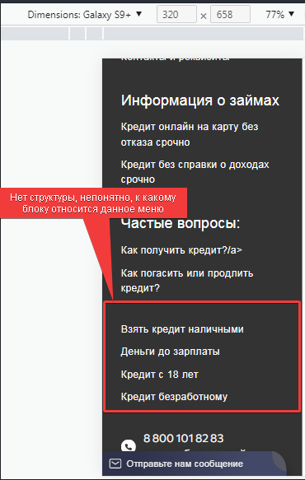
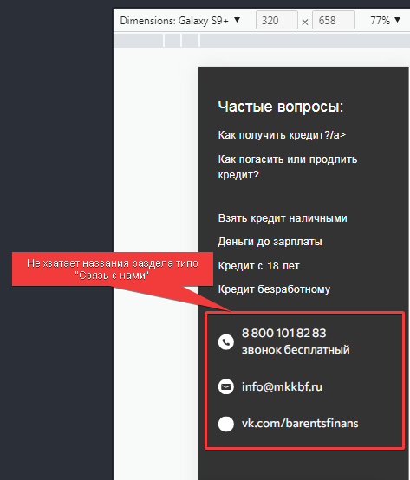

 |  |  | Предложение:

